Estudo_Drive
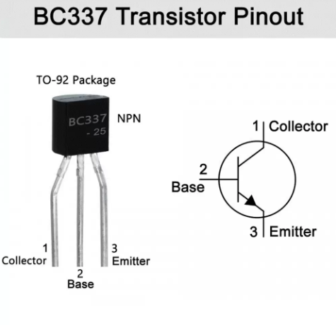
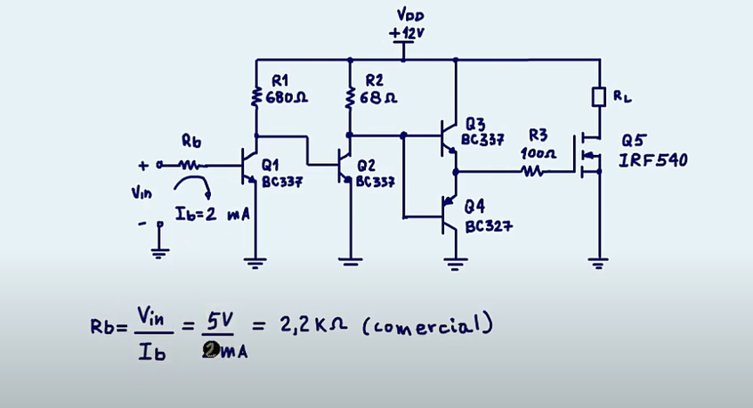
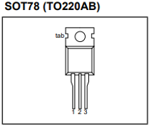
 | 1.39 |  |  |  |  | aaaaaaaaaaaaaaaaaaaa | aaaaaa | aaaaa | Vcc Arduino | 5 |  | mA
 | 1.6666666667 |  |  |  |  |  |  |  | Vcc | 12 | V
IB3 | 1666.6666667 | mA | Ib Entrada | 2 | mA |  |  |  | Ig | 0.254 | A | 254
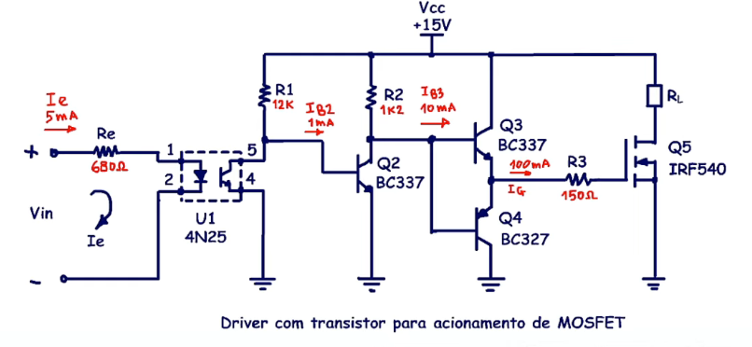
IB3 | 0.001 | A | Ib Entrada | 0.002 | A |  |  |  | R3 | 47.244094488 | Ω
β(SAT) | 10 | num | V microcontrolador | 5 | V |  |  |  | R3 cmc | 47 | Ω
IC3 | 16666.666667 | mA | R1 Rb | 2500 | Ohm
IC3 | 16.666666667 | A | Resistor cmc | #REF! | Ohm |  |  |  | Ec | 0.000000072 | J
Vdd | 12 | V |  |  |  |  |  |  | Ec | 72 | nJ
R3 | 0.72 | Ω |  |  |  |  |  |  | T esquisito | 4.7244094488E-08 | s
R3 cmc | #REF! | Ω |  |  |  |  |  |  | T esquisito | 47.244094488 | ns
Ciss | 1 | nF | R1 do Drive usando BC337 e ib = 2 mA |  |  | R2 do Drive usando BC337 e ib = 2 mA |  |  | t | 236.22047244 | ns
E | 0.000000072 | J | Relação Ib/Ic | 10 |  | Relação Ib/Ic | 10
E | 72 | J | Ib Q1 | 2 | mA | Ib Q1 | 20 | mA | f | 62500 | hz
t | 7.2E-10 | s | Ic Q1 | 20 | mA | Ic Q1 | 200 | mA | T | 0.000016 | s
t | 0.72 | ns | Ic Q1 | 0.02 | A | Ic Q1 | 0.2 | A | T | 16 | us
t | 3.6E-09 | s | Vdd = vcc | 12 | V | Vdd = vcc | 12 | V
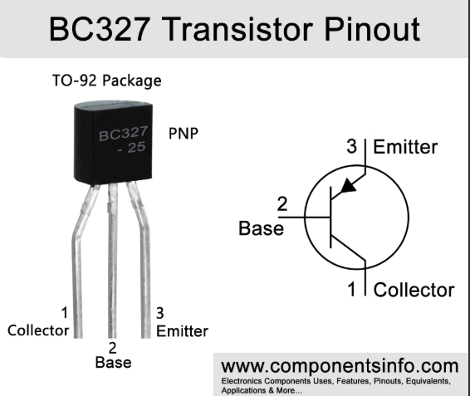
t | 3.6 | ns | Rc Q1/ Rb Q2 | 600 | Ohm | Rc Q1/ Rb Q2 | 60 | Ohm | P | 4.5 | mW
 |  |  | Rc Q1/ Rb Q2 cmc | #REF! | Ohm | Rc Q1/ Rb Q2 cmc | #REF! | Ohm
T | 0.000016 | s | Ic Q1 = Ib Q2 | #REF! | A | Ic Q1 = Ib Q2 | #REF! | A | IB3 = IR2 | 0.0254 | A | 25.4
T | 16000 | ns | Ic Q1 = Ib Q2 | #REF! | mA | Ic Q1 = Ib Q2 | #REF! | mA | R2 | 444.88188976 | Ω | Menor Melhor
Pmed | 0.0045 | W |  |  |  |  |  |  | R2 cmc | 470 | Ω
Pmed | 4.5 | mW
 |  |  | R1 do Drive usando Opto |  |  | R2 do Drive usando Opto |  |  | Ib2 = Ic2/10 | 0.00254 | A | 2.54
IB3 | 1666.6666667 | mA | Relação Ib/Ic | 10 |  | Relação Ib/Ic | 10 |  | R1 | 4448.8188976 | Ω
IB3 | 1.6666666667 | A | Ib Q1 | 5 | mA | Ib Q1 | 0.5 | mA | R1 cmc | 4700 | Ω
R2 | 6.78 | Ω | Ic Q1 | 0.5 | mA | Ic Q1 | 5 | mA
R2 cmc | #REF! | Ω | Ic Q1 | 0.0005 | A | Ic Q1 | 0.005 | A | Ib2 = Ic2/10 | 0.000254 | A | 0.254
 |  |  | Vdd = vcc | 12 | V | Vdd = vcc | 12 | V | R1 | 16929.133858 | Ω
IC2 | 1666.6666667 | mA | Rc Q1/ Rb Q2 | 24000 | Ohm | Rc Q1/ Rb Q2 | 2400 | Ohm | R1 cmc | 18000 | Ω
IC2 | 1.6666666667 | A | Rc Q1/ Rb Q2 cmc | #REF! | Ohm | Rc Q1/ Rb Q2 cmc | #REF! | Ohm
IB2 | 166.66666667 | mA | Ic Q1 = Ib Q2 | #REF! | A | Ic Q1 = Ib Q2 | #REF! | A
IB2 | 0.16666666667 | A | Ic Q1 = Ib Q2 | #REF! | mA | Ic Q1 = Ib Q2 | #REF! | mA

R1 | 67.8 | Ω
R1 cmc | #REF! | Ω

Estudo_Mosfet
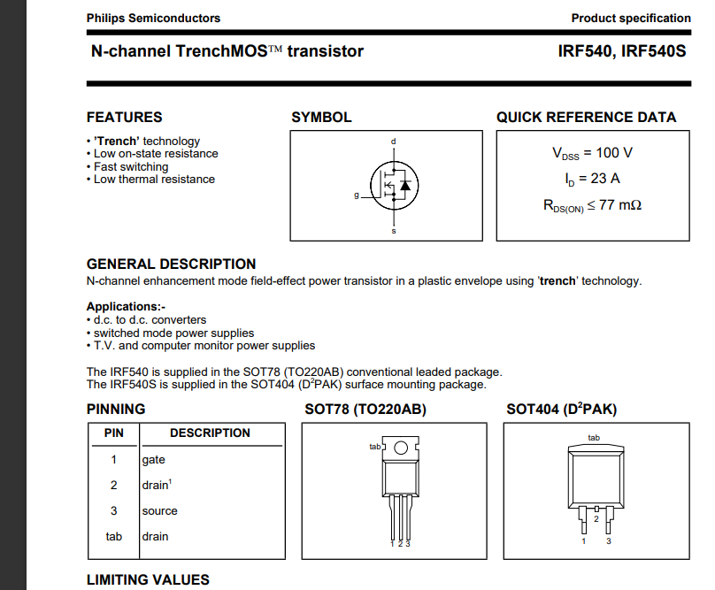
MOSFET P75NF75 |  |  |  |  |  |  | MOSFET IRF540

Circ. Teste Datasheet | Parâmetro | Descrição | Condição | Valor Típico | Valor Máximo | Unidade | Circ. Teste Datasheet | Parâmetro | Descrição | Condição | Valor Típico | Valor Máximo | Unidade
 | tD(ON) | Turn-On Delay Time | VDD=37,5V, ID=45A, VGS=10V, RG=4,7Ω | 25 |  | ns |  | tD(ON) | Turn-On Delay Time | VDD=37,5V, ID=45A, VGS=10V, RG=4,7Ω | 8 |  | ns
 | tR | Turn-On Rise Time | VDD=37,5V, ID=45A, VGS=10V, RG=4,7Ω | 100 |  | ns |  | tR | Turn-On Rise Time | VDD=37,5V, ID=45A, VGS=10V, RG=4,7Ω | 39 |  | ns
 | tD(OFF) | Turn-Off Delay Time | VGS=10V, RG=4,7Ω | 66 |  | ns |  | tD(OFF) | Turn-Off Delay Time | VGS=10V, RG=4,7Ω | 26 |  | ns
 | tF | Turn-Off Fall Time | VGS=10V, RG=4,7Ω | 30 |  | ns |  | tF | Turn-Off Fall Time | VGS=10V, RG=4,7Ω | 24 |  | ns
 | Qg | Total Gate Charge | VDS=60V, VGS=10V, ID=80A | 117 | 160 | nC |  | Qg | Total Gate Charge | VDS=60V, VGS=10V, ID=80A | 65 |  | nC
 | Qgs | Gate-Source Charge | VDS=60V, VGS=10V, ID=80A | 27 |  | nC |  | Qgs | Gate-Source Charge | VDS=60V, VGS=10V, ID=80A | 10 |  | nC
 | Qgd | Gate-Drain Charge | VDS=60V, VGS=10V, ID=80A | 47 |  | nC |  | Qgd | Gate-Drain Charge | VDS=60V, VGS=10V, ID=80A | 29 |  | nC
 | Ciss | Imput Capacitance | VGS = 0 V, VDS = 25 V f = 1MHz | 3700 |  | pF |  | Ciss | Imput Capacitance | VGS = 0 V, VDS = 25 V f = 1MHz | 890 | 1187 | pF

Dados Calculados | Qg Medio | Total Gate Charge | VDS=60V, VGS=10V, ID=80A | 139 |  | nC | Dados Calculados | Qg Medio | Total Gate Charge | VDS=60V, VGS=10V, ID=80A | 65 |  | nC
 | Ig Max | Corrente no Gate Max | VDS=60V, VGS=10V, ID=80A | 1.39 |  | A |  | Ig Max | Corrente no Gate Max | VDS=60V, VGS=10V, ID=80A | 1.6666666667 |  | A
 | p% Pulso | Porcentagem de Pulso |  | 0.8 |  | % |  | p% Pulso | Porcentagem de Pulso |  | 1.6 |  | %
 | F tr | Frequencia de Trabalho |  | 62.5 |  | kH |  | F tr | Frequencia de Trabalho |  | 62.5 |  | kH
 | F tr | Frequencia de Trabalho |  | 62500 |  | H |  | F tr | Frequencia de Trabalho |  | 62500 |  | H
 | T tr | Periodo de Trabalho |  | 0.000016 | 10 | s |  | T tr | Periodo de Trabalho |  | 0.000016 |  | s
 | T tr | Periodo de Trabalho |  | 16000 |  | ns |  | T tr | Periodo de Trabalho |  | 16000 |  | ns
 | T pulso | T Pulso para não Aquecer o Mosfet + que 1% do Tr |  | 0.000000128 |  | s |  | T pulso | T Pulso para não Aquecer o Mosfet + que 1% do Tr |  | 0.000000256 |  | s
 | T pulso | T Pulso para não Aquecer o Mosfet + que 1% do Tr |  | 128 |  | ns |  | T pulso | T Pulso para não Aquecer o Mosfet + que 1% do Tr |  | 256 |  | ns
 | Ig Pulso | Corrente de Gate para esse pulso de 1% de Tr |  | 1.086 | 1.39 | A |  | Ig Pulso | Corrente de Gate para esse pulso de 1% de Tr |  | 0.254 | 1.6666666667 | A
 | Vcc drive | Tensão de entrada ou do drive que irá adionar o mosfet |  | 12 |  | V |  | Vcc drive | Tensão de entrada ou do drive que irá adionar o mosfet |  | 12 |  | V
 | Rg | R gate do Mosfet para acionar em 1,086 A |  | 11.05 |  | Ohm |  | Rg | R gate do Mosfet para acionar em 0,254 A |  | 47.24 |  | Ohm
 | Rg cmc | R gate do Mosfet Comercial |  | 47 |  | Ohm |  | Rg cmc | R gate do Mosfet Comercial |  | 47 |  | Ohm

 |  | perda de potencia no mosfet
Link youtube | MOSFET: Acionamento do gate, resistência do gate | MOSFET: Por que usar a resistência de gate?

Estudo_OptoAcoplador
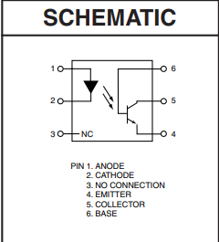
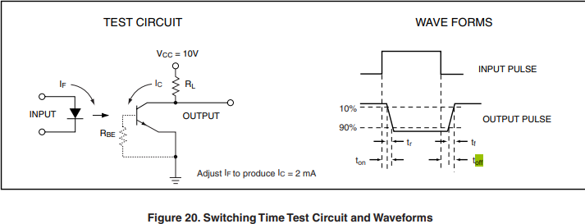
OPTOACOPLADOR 4N25

Circuito | Parametro | Valor | Unidade |  | Parametro | Valor | Unidade
Circ. Teste Datasheet Vin | IC | 1 | mA |  | Ton | 2 | us
 | IC | 0.001 | A |  |  | 0.000002 | s
 | Vcc | 10 | V |  | Toff | 2 | us
 | RL | 100 | Ohm |  |  | 0.000002 | s
 | CTR | 20 | % |  | T Total | 4 | us
 | IF | 5 | mA
 | I coletor | 0.0002 | A |  |  | 0.000004 | s
 | I coletor | 0.2 | mA |  | F máx 0,10 mA | 0.25 | MH
 | Queda T Vrl | 0.02 | V |  |  | 250 | kH
 | Vce Final | 9.98 | V |  |  | 250000 | H
 | V F Led Emissor Tip | 1.18 | V
 | V F Led Emissor Max | 1.5 | V

Circ. Micro Controlador | Vcc/Vin MicroContr | 5 | V
 | V F Led | 1.18 | V
 | I base Led | 5 | mA
 | I base Led | 0.005 | A
 | ResistenciaRg | 764 | Ohm
 | Resistencia Comerc. | 18000 | Ohm | Menor
 | I Base Led New | 0.00021222222222 | A
 | I Base Led New | 0.21222222222 | mA
 | Diferença I base | -95.76 | %

Anal_Tubes
Numero | Diâmetro | Espiras | Área | Resistência | Peso | Comprim. | Corrente máxima (A) |  |  | Frequência | Corrente_Max | Frequencia | 5 % HZ | Teste_HZ | Qntd_Fios | Corrente_2 | Qntd_Fios_2
AWG | (mm) | por cm | (mm2) | (Ω/km) | (kg/km) | (m/kg) | 2,5A/mm2 | 3A/mm2 | 6A/mm2 | máx. (kHz) | A | Hz | Hz | - | Numero |  | Numero
1 | 7.3482 | 1.361 | 42.409 | 0.406 | 380 | 2.6317 | 106.022 | 127.226 | 254.453 | 0.323 | 0.17933333333 | 62.5 | 59.375 | Não |  | 0.05
2 | 6.5438 | 1.528 | 33.632 | 0.511 | 301.3 | 3.3185 | 84.08 | 100.896 | 201.792 | 0.407 | 0.17933333333 | 62.5 | 59.375 | Não |  | 0.05
3 | 5.8275 | 1.716 | 26.671 | 0.645 | 239 | 4.1845 | 66.679 | 80.014 | 160.029 | 0.513 | 0.17933333333 | 62.5 | 59.375 | Não |  | 0.05
4 | 5.1895 | 1.927 | 21.152 | 0.813 | 189.5 | 5.2765 | 52.879 | 63.455 | 126.91 | 0.647 | 0.17933333333 | 62.5 | 59.375 | Não |  | 0.05
5 | 4.6214 | 2.164 | 16.774 | 1.025 | 150.3 | 6.6535 | 41.935 | 50.322 | 100.645 | 0.816 | 0.17933333333 | 62.5 | 59.375 | Não |  | 0.05
6 | 4.1155 | 2.43 | 13.303 | 1.293 | 119.2 | 8.3899 | 33.256 | 39.908 | 79.815 | 1.029 | 0.17933333333 | 62.5 | 59.375 | Não |  | 0.05
7 | 3.665 | 2.729 | 10.549 | 1.63 | 94.52 | 10.579 | 26.374 | 31.648 | 63.297 | 1.297 | 0.17933333333 | 62.5 | 59.375 | Não |  | 0.05
8 | 3.2638 | 3.064 | 8.366 | 2.056 | 74.96 | 13.34 | 20.915 | 25.098 | 50.197 | 1.636 | 0.17933333333 | 62.5 | 59.375 | Não |  | 0.05
9 | 2.9065 | 3.441 | 6.635 | 2.592 | 59.45 | 16.822 | 16.587 | 19.904 | 39.808 | 2.063 | 0.17933333333 | 62.5 | 59.375 | Não |  | 0.05
10 | 2.5883 | 3.864 | 5.262 | 3.269 | 47.14 | 21.212 | 13.154 | 15.785 | 31.57 | 2.601 | 0.17933333333 | 62.5 | 59.375 | Não |  | 0.05
11 | 2.305 | 4.338 | 4.173 | 4.122 | 37.39 | 26.747 | 10.432 | 12.518 | 25.036 | 3.28 | 0.17933333333 | 62.5 | 59.375 | Não |  | 0.05
12 | 2.0526 | 4.872 | 3.309 | 5.198 | 29.65 | 33.727 | 8.273 | 9.927 | 19.855 | 4.136 | 0.17933333333 | 62.5 | 59.375 | Não |  | 0.05
13 | 1.8279 | 5.471 | 2.624 | 6.554 | 23.51 | 42.529 | 6.561 | 7.873 | 15.746 | 5.216 | 0.17933333333 | 62.5 | 59.375 | Não |  | 0.05
14 | 1.6278 | 6.143 | 2.081 | 8.265 | 18.65 | 53.628 | 5.203 | 6.243 | 12.487 | 6.577 | 0.17933333333 | 62.5 | 59.375 | Não |  | 0.05
15 | 1.4496 | 6.898 | 1.65 | 10.422 | 14.79 | 67.623 | 4.126 | 4.951 | 9.903 | 8.293 | 0.17933333333 | 62.5 | 59.375 | Não |  | 0.05
16 | 1.2909 | 7.746 | 1.309 | 13.141 | 11.73 | 85.271 | 3.272 | 3.927 | 7.853 | 10.457 | 0.17933333333 | 62.5 | 59.375 | Não |  | 0.05
17 | 1.1496 | 8.699 | 1.038 | 16.571 | 9.3 | 107.52 | 2.595 | 3.114 | 6.228 | 13.187 | 0.17933333333 | 62.5 | 59.375 | Não |  | 0.05
18 | 1.0238 | 9.768 | 0.823 | 20.895 | 7.376 | 135.58 | 2.058 | 2.469 | 4.939 | 16.628 | 0.17933333333 | 62.5 | 59.375 | Não |  | 0.05
19 | 0.9117 | 10.969 | 0.653 | 26.348 | 5.849 | 170.97 | 1.632 | 1.958 | 3.917 | 20.967 | 0.17933333333 | 62.5 | 59.375 | Não |  | 0.05
20 | 0.8119 | 12.317 | 0.518 | 33.224 | 4.639 | 215.58 | 1.294 | 1.553 | 3.106 | 26.439 | 0.17933333333 | 62.5 | 59.375 | Não |  | 0.05
21 | 0.723 | 13.831 | 0.411 | 41.894 | 3.679 | 271.84 | 1.026 | 1.232 | 2.463 | 33.339 | 0.17933333333 | 62.5 | 59.375 | Não |  | 0.05
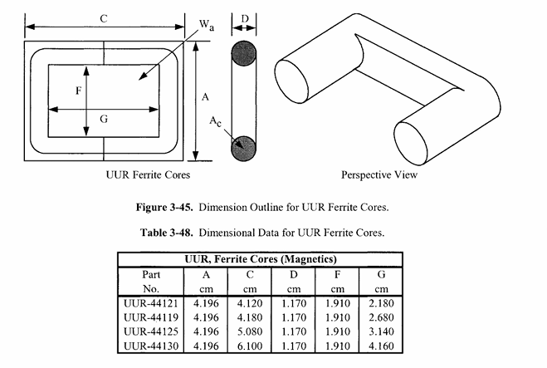
22 | 0.6439 | 15.531 | 0.326 | 52.828 | 2.917 | 342.79 | 0.814 | 0.977 | 1.954 | 42.039 | 0.17933333333 | 62.5 | 59.375 | Não |  | 0.05
23 | 0.5734 | 17.441 | 0.258 | 66.614 | 2.314 | 432.24 | 0.646 | 0.775 | 1.549 | 53.01 | 0.17933333333 | 62.5 | 59.375 | Não |  | 0.05
24 | 0.5106 | 19.585 | 0.205 | 83.998 | 1.835 | 545.05 | 0.512 | 0.614 | 1.229 | 66.844 | 0.17933333333 | 62.5 | 59.375 | Sim | 1 | 0.05
25 | 0.4547 | 21.992 | 0.162 | 105.919 | 1.455 | 687.29 | 0.406 | 0.487 | 0.974 | 84.288 | 0.17933333333 | 62.5 | 59.375 | Sim |  | 0.05
26 | 0.4049 | 24.696 | 0.129 | 133.56 | 1.154 | 866.65 | 0.322 | 0.386 | 0.773 | 106.284 | 0.17933333333 | 62.5 | 59.375 | Sim |  | 0.05
27 | 0.3606 | 27.731 | 0.102 | 168.415 | 0.9151 | 1092.8 | 0.255 | 0.306 | 0.613 | 134.021 | 0.17933333333 | 62.5 | 59.375 | Sim |  | 0.05
28 | 0.3211 | 31.14 | 0.081 | 212.367 | 0.7257 | 1378 | 0.202 | 0.243 | 0.486 | 168.996 | 0.17933333333 | 62.5 | 59.375 | Sim |  | 0.05
29 | 0.286 | 34.968 | 0.0642 | 267.788 | 0.5755 | 1737.6 | 0.161 | 0.193 | 0.385 | 213.099 | 0.17933333333 | 62.5 | 59.375 | Sim |  | 0.05
30 | 0.2547 | 39.267 | 0.0509 | 337.672 | 0.4564 | 2191.1 | 0.127 | 0.153 | 0.306 | 268.711 | 0.17933333333 | 62.5 | 59.375 | Sim |  | 0.05
31 | 0.2268 | 44.094 | 0.0404 | 425.793 | 0.3619 | 2762.9 | 0.101 | 0.121 | 0.242 | 338.836 | 0.17933333333 | 62.5 | 59.375 | Sim |  | 0.05
32 | 0.202 | 49.514 | 0.032 | 536.912 | 0.287 | 3483.9 | 0.0801 | 0.0961 | 0.192 | 427.261 | 0.17933333333 | 62.5 | 59.375 | Sim |  | 0.05
33 | 0.1799 | 55.601 | 0.0254 | 677.029 | 0.2276 | 4393.1 | 0.0635 | 0.0762 | 0.152 | 538.763 | 0.17933333333 | 62.5 | 59.375 | Sim |  | 0.05
34 | 0.1602 | 62.436 | 0.0201 | 853.712 | 0.1805 | 5539.6 | 0.0504 | 0.0604 | 0.121 | 679.363 | 0.17933333333 | 62.5 | 59.375 | Sim |  | 0.05
35 | 0.1426 | 70.111 | 0.016 | 1076.504 | 0.1432 | 6985.2 | 0.0399 | 0.0479 | 0.0959 | 856.655 | 0.17933333333 | 62.5 | 59.375 | Sim |  | 0.05
36 | 0.127 | 78.73 | 0.0127 | 1357.437 | 0.1135 | 8808.1 | 0.0317 | 0.038 | 0.076 | 1080.215 | 0.17933333333 | 62.5 | 59.375 | Sim |  | 0.05
37 | 0.1131 | 88.408 | 0.01 | 1711.686 | 0.09004 | 11106.8 | 0.0251 | 0.0301 | 0.0603 | 1362.116 | 0.17933333333 | 62.5 | 59.375 | Sim |  | 0.05
38 | 0.1007 | 99.276 | 0.00797 | 2158.381 | 0.0714 | 14005.3 | 0.0199 | 0.0239 | 0.0478 | 1717.586 | 0.17933333333 | 62.5 | 59.375 | Sim |  | 0.05
39 | 0.0897 | 111.48 | 0.00632 | 2721.651 | 0.05662 | 17660.2 | 0.0158 | 0.019 | 0.0379 | 2165.821 | 0.17933333333 | 62.5 | 59.375 | Sim |  | 0.05
40 | 0.07988 | 125.184 | 0.00501 | 3431.916 | 0.04491 | 22269 | 0.0125 | 0.015 | 0.0301 | 2731.032 | 0.17933333333 | 62.5 | 59.375 | Sim |  | 0.05
41 | 0.07114 | 140.573 | 0.00397 | 4327.537 | 0.03561 | 28080.5 | 0.00994 | 0.0119 | 0.0238 | 3443.745 | 0.17933333333 | 62.5 | 59.375 | Sim |  | 0.05
42 | 0.06335 | 157.853 | 0.00315 | 5456.888 | 0.02824 | 35408.6 | 0.00788 | 0.00946 | 0.0189 | 4342.454 | 0.17933333333 | 62.5 | 59.375 | Sim |  | 0.05
43 | 0.05642 | 177.258 | 0.0025 | 6880.963 | 0.0224 | 44649.1 | 0.00625 | 0.0075 | 0.015 | 5475.697 | 0.17933333333 | 62.5 | 59.375 | Sim |  | 0.05
44 | 0.05024 | 199.048 | 0.00198 | 8676.677 | 0.01776 | 56301.1 | 0.00496 | 0.00595 | 0.0119 | 6904.681 | 0.17933333333 | 62.5 | 59.375 | Sim |  | 0.05

Formulas_Daniel_HART
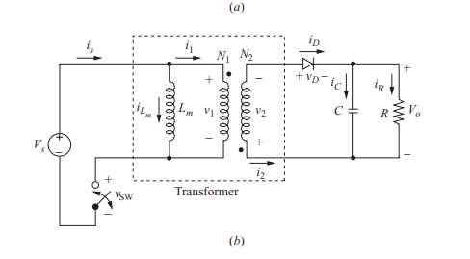
Exercicio 1 |  |  |  | Exercicio 2 |  |  |  | Exercicio 3
V in | 24 | V |  | V in | 0.3 | V |  | V in | 24 | V
P in | 5 | W |  | P in | 3.6 | W |  | P in | 1.25 | W
I in | 0.20833333333 | A |  | I in | 12 | A |  | I in | 0.052083333333 | A

V out | 5 | V |  | V out | 36 | V | Vin/vout | V out | 5 | V
P out | 5 | W |  | P out | 3.6 | W |  | P out | 1.25 | W
I out | 1 | A |  | I out | 0.1 | A |  | I out | 0.25 | A
R out | 5 | Ohm |  | R out | 360 | Ohm |  | R out | 20 | Ohm

Freq | 40 | kHz |  | Freq | 25 | kHz |  | Freq | 40 | kHz
Freq | 40000 | Hz |  | Freq | 25000 | Hz |  | Freq | 40000 | Hz

D manual | 0.5 |  |  | D manual | 0.4 |  |  | D manual | 0.5
D calc | 0.385 |  |  | D calc | 0.4 |  |  | D calc | 0.385
D calc depend | V in && V out && N1/N2 |  |  | D calc depend | V in && V out && N1/N2 |  |  | D calc depend | V in && V out && N1/N2

N2/N1 manual | 3 |  |  | N2/N1 manual | 3 |  |  | N2/N1 manual | 3
N1/N2 | 0.33333333333 |  |  | N1/N2 | 0.0055555555556 |  |  | N1/N2 | 0.33333333333
N2/N1 calc |  |  |  | N2/N1 calc | 180 |  |  | N2/N1 calc

Lm Manual | 200 | uH |  | Lm Manual | 500 | uH |  | Lm Manual | 500 | uH
Lm Manual | 0.0002 | H |  | Lm Manual | 0.0005 | H |  | Lm Manual | 0.0005 | H
 |  |  |  | Lm Calc | 0.0000004 | H | 0.4 | Lm Calc | 0.0005
C manual | 200 | uF |  | C manual | 200 | uF |  | C manual | 200 | uF
C calc |  | F |  | C calc | 2.7777777778E-06 | F |  | C calc

I Lm | 0.541 | A |  | I Lm | 30 | A |  | I Lm | 0.135 | A
I Lm depend | V out && V in && D manual && R out |  |  | I Lm depend | V out && V in && D manual && R out |  |  | I Lm depend | V out && V in && D manual && R out
∆ I Lm | 1.155 | A | 213% | ∆ I Lm | 12 | A | 40% | ∆ I Lm | 0.462 | A
 | V in && D calc && Lm Manual && Freq |  |  |  | V in && D calc && Lm Manual && Freq |  |  |  | V in && D calc && Lm Manual && Freq
I Lm Max | 1.1185 | A |  | I Lm Max | 36 | A |  | I Lm Max | 0.366 | A
I Lm Min | -0.0365 | A |  | I Lm Min | 24 | A |  | I Lm Min | -0.096 | A

∆ Vout Manual Riple | 2 | % |  | ∆ Vout Manual Riple | 2 | % |  | ∆ Vout Manual Riple | 1 | %
∆ Vout / Vo | 0.0096 | % |  | ∆ Vout / Vo | 0.016 | %/100 |  | ∆ Vout / Vo | 0.0024 | %
∆ Vout / Vo | 0.96 | %/100 |  | ∆ Vout / Vo | 1.6 | % |  | ∆ Vout / Vo | 0.24 | %/100
Teste | Tá Dentro |  |  | Teste | Tá Dentro |  |  | Teste | Tá Dentro
 |  |  |  | V riple | 0.72 | V
 |  |  |  | ∆ ic | 0.2
 |  |  |  | rc | 3.6
 |  |  |  | C | 2.7777777778E-06 | F | 2.7777777778 | uF
 |  |  |  | Is | 12 | A

